시트1
산수 달리기

 | 개 요 | 아들과 함께 만드는 게임 프로젝트 1
 | 개발 기간 | 3개월 개발 6월런칭 목표
 | 게임목적 | 간단한 숫자를이용한 무한 달리기 게임 |  |  | 스트레스해소와 짧은 시간동안 즐길민한 간단한 게임

 |  | 개발 시작 | 2017-03-01
 |  | 디자인 | 서황원
 |  | 개 발 | 서재원

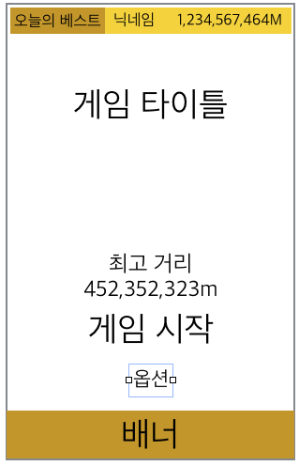
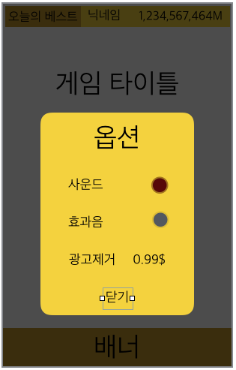
 | 타이틀
 |  |  | 메뉴 에셋활용 | Game Jam Menu Template |  | https://www.assetstore.unity3d.com/kr/#!/content/40465

 |  |  | 메뉴 | 내용 | 상세 |  |  |  | 기타
 |  |  |  | 오늘의 베스트 | 랭킹 1등거리외 닉네임표시 |  |  |  | 게임 접속후 구글 랭킹 확인
 |  |  |  | 게임 타이틀 | 이미지 |  |  |  | 이미지
 |  |  |  | 내 최고 거리 | 내 최고 기록을 표시 |  |  |  | 게임 접속후 내 랭킹 확인
 |  |  |  | 게임 시작 | 인게임으로 씬 이동. |  | 버튼 > 씬 이동
 |  |  |  | 옵션 | 사운드 온오프 ㅣ 효과음 온오프 ㅣ 광고 삭제 0.99$ ㅣ |  |  |  | 버튼 > 팝업

 |  |  |  | 옵션창아래 검은색 UI레이어 알파값 80% 적용.
 |  |  |  | 기존 에셋의 메뉴구조를 최대한 활용하고 일부 기능을 추가한다.

 | 인게임
 |  | 게임화면 셈플이미지 참고
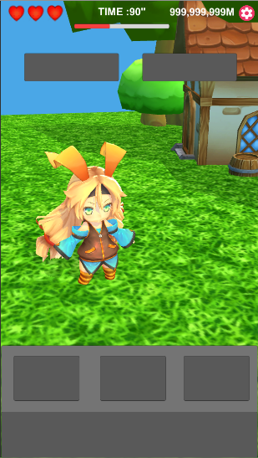
 |  |  | 내용 | 메뉴 | 상세 |  |  |  |  | 기타
 |  |  | 게임 ui | 체력 | 하트 3개 | 3개 기본 속도 | 달리기 속도 1 기본 상태 |  |  | 문제를 틀렸을 때 데미지 에니 재생
 |  |  |  |  |  | 2개 60% 속더 | 기본 속도의 50%
 |  |  |  |  |  | 1개 걷기 - 40% | 걷기
 |  |  |  |  |  | 0개 게임오버 | 게임오버
 |  |  |  | 거리 | 달리는 거리 단위는 "M"미터
 |  |  |  | 타이머 | 게임 스타트와 함께 카운트 누적
 |  |  |  | 선택 버튼 | 오른쪽 < | 같다 = | 왼쪽 >
 |  |  |  | 인게임 숫자칸
 |  |  |  | 콤보바 | 문제 맞출때마다 콤보 채워짐, 맥스가 되면 피버 에니메이션( 피버 페이지 참조 )

 |  |  |  | UI 크기와 위치는 추후 아빠가 직접 수정할 예정.

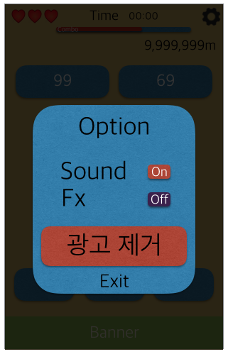
 |  |  | 내용 | 메뉴 | 상세 |  |  |  |  | 기타
 |  |  | 게임 팝업 | 옵션 버튼 | 사운드 옵션
 |  |  |  |  | 광고 제거
 |  |  |  |  | 나가기

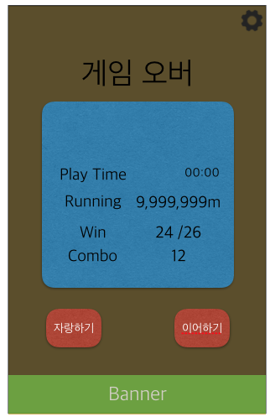
 |  |  | 내용 | 메뉴 | 상세 |  |  |  |  | 기타
 |  |  | 게임 팝업 | 게임 오버 | 이어하기 : 광고보고 재도전
 |  |  |  |  | 달린거리 | 플레이 시간 | 맞춘문제 | 콤보 숫자 | 자랑하기

 |  |  |  | 자랑하기 | 소셜채널 | 페이스북

 | 인게임 구현목록
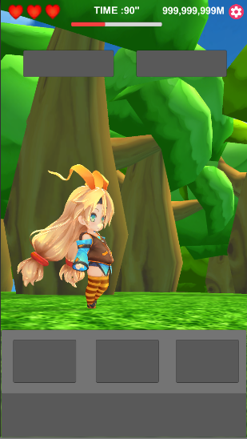
 |  |  | 게임 시작
 |  |  |  | 카메라 리깅
 |  |  |  |  | 하늘을 바라보던 카메라가 바닥으로 내려온다
 |  |  |  |  | 카메라가 자리를 잡으면 캐릭터가 왼쪽에서 오른쪽으로 달려나와 정해진위치 정지한다 화면의 2/5위치
 |  |  |  |  | MultipurposeCameraRig |  | 참조
 |  |  |  |  | 우측 셈플 스크린샷과 같이 카메라가 고정후 카운터 시작 3초

 |  |  |  | 달리기 조건
 |  |  |  |  | 에니메이션 이름 | 에니메이션 속도 | 이동속도 |  | 기타.
 |  |  |  |  | Running@loop | Speed 1 | forward * 20f |  | 기본값
 |  |  |  |  |  | Speed 0.85 | forward * 10f |  | 하트 2개
 |  |  |  |  | Walking@loop | Speed 1 | forward * 5f |  | 하트 1개

 |  |  |  |  | 문제를 맞추면 컨디션바 10%추가 |  |  |  | Salute | 재생
 |  |  |  |  |  | 콤보시 2% 씩 추가 ( +콤보수 ×2배수 ) 추후 밸런스

 |  |  |  |  | 문제를 틀리거나 문제 갱신전 풀지못하면 체력 차감 |  |  |  | Damaged@loop | 재생
 |  |  |  |  |  | 1초당 -3% ( 추후 밸런스 )

 |  |  |  | 컨디션바 6단계
 |  |  |  |  | 단계 | 속도 | 이펙트 | 캐릭터 이동 |  | 카메라 줌아웃
 |  |  |  |  | 0 | 노말속도
 |  |  |  |  | 1 | 120% 속도 |  | 캐릭터가 y축으로 +2 앞으로 이동 |  | 카메라는 2% 줌아웃
 |  |  |  |  | 2 | 140%속도 |  | 4 |  | 5%
 |  |  |  |  | 3 | 160%속도 |  | 6 |  | 10
 |  |  |  |  | 4 | 170%속도 | 1차 부스터 효과 | 10 |  | 18%
 |  |  |  |  | 5 | 190%속도 | 2차 부스터 효과 | 16 |  | 25%
 |  |  |  |  | 6 | 피버 230% 속도 | 피버 달리기 | 20 |  | 40%
 |  |  |  |  |  | 피버시 콤보 타이머는 레이싱게임의 니트로 게이지 처럼 줄어든다. |  |  |  | 피버 타임은 2초

 |  |  |  |  | 문제는조건에 의해 프린트
 |  |  |  |  |  | 조건1 | 스테이지당 12문제 출제.
 |  |  |  |  |  | 조건2 | 각 스테이지마다 난이도 조건에 맟추어 문제를 출력한다
 |  |  |  |  |  | 조건3 | 문제 제출후 답변 맞추는 타임은 "3초"
 |  |  |  |  |  |  | 1스테이지 통과마다 0.15초씩 줄어든다.
 |  |  |  |  |  |  | 최소 타이밍 0.8초

 |  |  |  |  | 문제 난이도 | 스테이지 | 문제 자리수 |  | 숫자 | 기호 | 예제 a | 예제 b
 |  |  |  |  |  | stage 1 | 1자리수 |  | 0~9 |  | 8 | 4
 |  |  |  |  |  | stage 2 | 1자리수 계산식 포함 |  | 0~9 | "+" | 3+1 | 2017-04-01
 |  |  |  |  |  | stage 3 | 2자리수~1자리수 계산식 포함 |  | 0~50 | "+" "-" | 23 | 9
 |  |  |  |  |  | stage 4 | 2주리수+2자리수 계산식 포함 |  | 0~50 | "+" "-" | 39+7 | 49
 |  |  |  |  |  | stage 5 | 2자리+1자리 계산식 포함 |  | 0~99 | "+" "-" | 64+6 | 43+9
 |  |  |  |  |  | stage 6 | 2주리수+2자리수 계산식 포함 |  | 0~99 | "+" " -" | 64+66 | 43-99
 |  |  |  |  |  | stage 7 | 3자리수 +1자리수 계산식 포함 |  | 0~150 | "+" " -" | 100 | 134-39
 |  |  |  |  |  | stage 8 | 3자리수 +2자리수 계산식 포함 |  | 0~200 | "+" " -" | 242 | 56+12
 |  |  |  |  |  | stage 9 | 3자리수 +3자리수 계산식 포함 |  | 0~500 | "+" " -" | 276 | 456
 |  |  |  |  |  | stage 10 | 3자리수 +3자리수 계산식 포함 |  | 0~999 | "+""-" x | 656-9 | 684-9
 |  |  |  |  |  | stage 11 | 3자리수 계산식 포함 |  | 0~999 | "+""-" “x" | 45*41 | 65+156
 |  |  |  |  |  | stage 12 | 3자리수 계산식 포함 |  | 0~999 | "+" "-" “x" "/" | 945/3 | 543*23

 |  |  |  |  |  | 계산식은 각 스테이지별 전체 12문제중 30% 비율로 출제되며 스테이지 6을 넘을때마다 비율이 5%식 증가한다
 |  |  |  |  |  | 12 스테이지를 클리어하면 무한 스테이지로 모든 난이도의 문제가 출제되며 계산식의 비율은 65%를 유지한다.

 |  |  |  |  |  | 계산식룰
 |  |  |  |  |  |  | 작은 단위 1자리수, 두자리수의 계산식일경우 예제a와 예제b 의 계산의 합 차이가 +-5를 넘지 않게 구성한다.

 |  |  |  |  |  |  | 예 | 12+3 | 23-9

